Sheet1
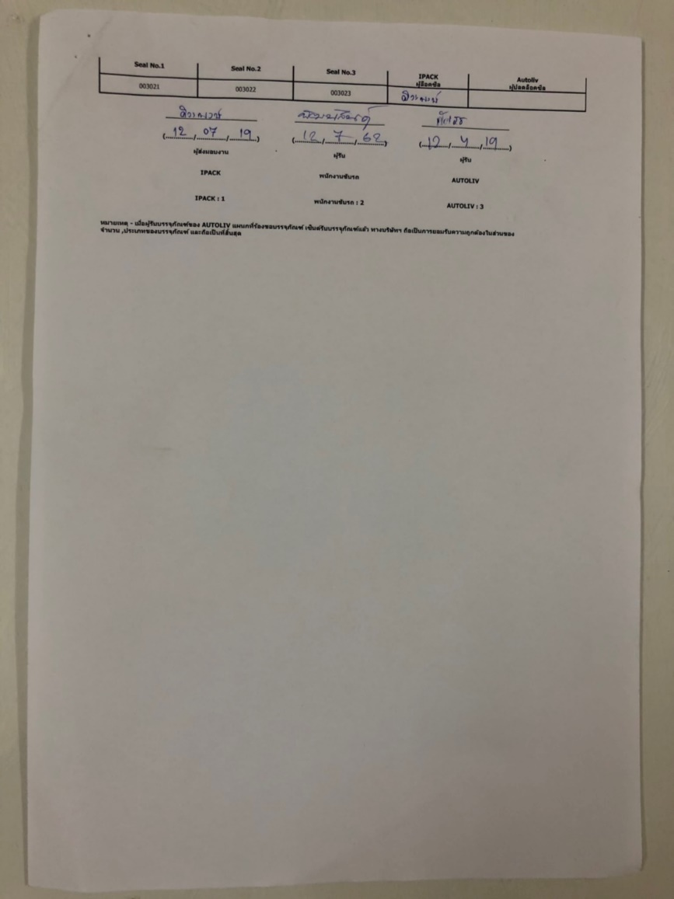
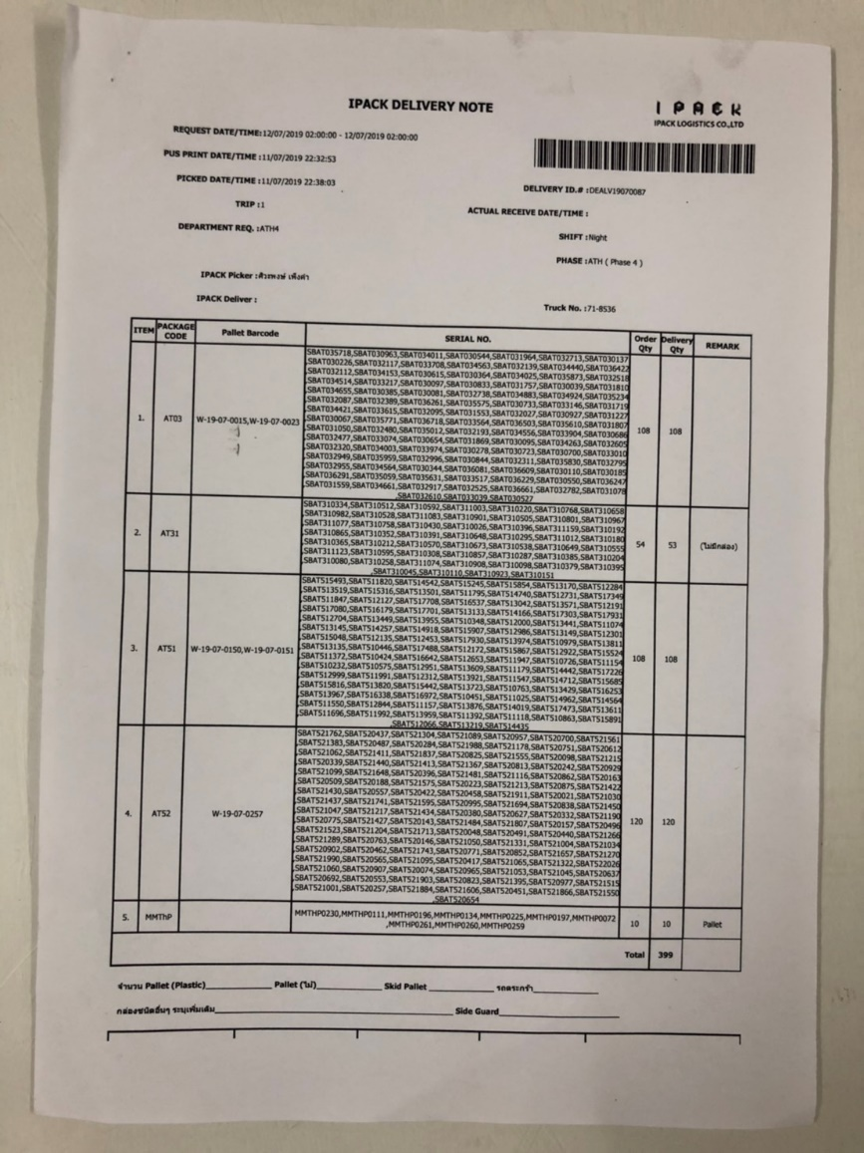
เพิ่มหมายเลขเอกสาร DN บนหัวกระดาษในเอกสารหน้าถัดไป
 | เนื่องจากปัจจุบันเอกสาร DN มีเลขที่เอกสาร เฉะหน้าแรก ทำให้เมื่อเอกสารแยกส่วนออกจากกันจะไม่สามารถระบุ เอกสารใบถัดไปว่าเป็นของเลขที่เอกสารใด
รีเควสทีม IT แก้ใขเลขที่เอกสาร DN ให้มีครบทุกหน้าด้วยครับ
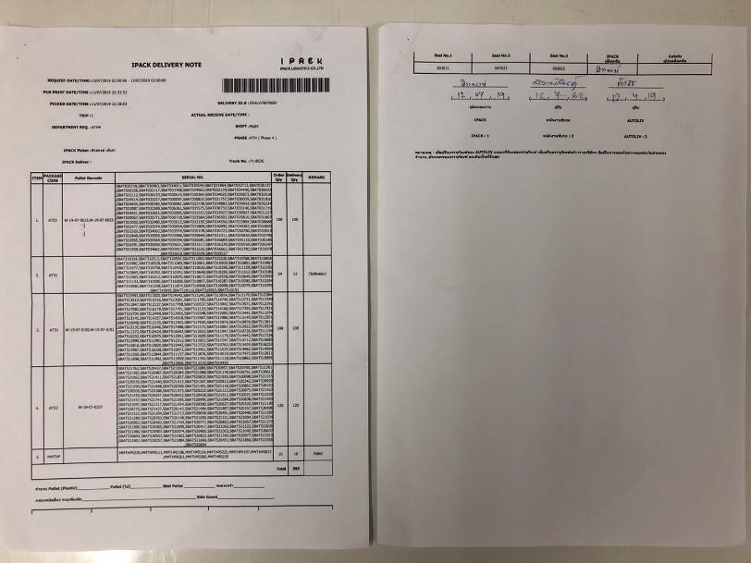

เพิ่มหมายเลขเอกสาร DN ในหน้าถัดไป

